Casos de Prueba
CASO DE PRUEBA 01: api_login.php
Nombre del proyecto | Trueque Match, App web y móvil de intercambio sin dinero
Nombre del caso de prueba | CP-01: Autenticación de usuario (api_login.php)
Fecha de revisión | 17/08/2026
Descripción del caso de prueba | Verificar que la API valida credenciales correctas e incorrectas, retornando los datos del usuario autenticado mediante una petición POST (correo y clave_acceso).
Numero del caso | 01
Salida esperada | La petición responde status: success con los datos reales del usuario autenticado. Ante credenciales inválidas, responde un error genérico sin especificar cuál dato falló.
Salida Obtenida | Se obtuvo el resultado esperado: login exitoso probado con gerson@trueque.com (id_usuario = 7), devolviendo status success y los datos del usuario. Las pruebas con credenciales inválidas y campos faltantes respondieron los mensajes de error correctos.
Resultado | Aprobado
Seguimiento | N/A — prueba ejecutada sin hallazgos.
Evidencia | 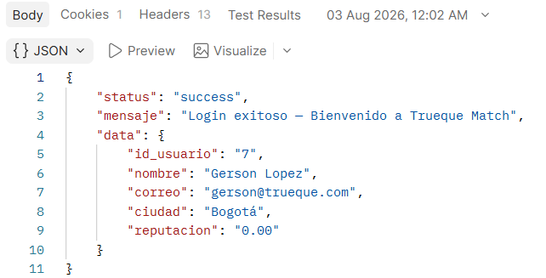 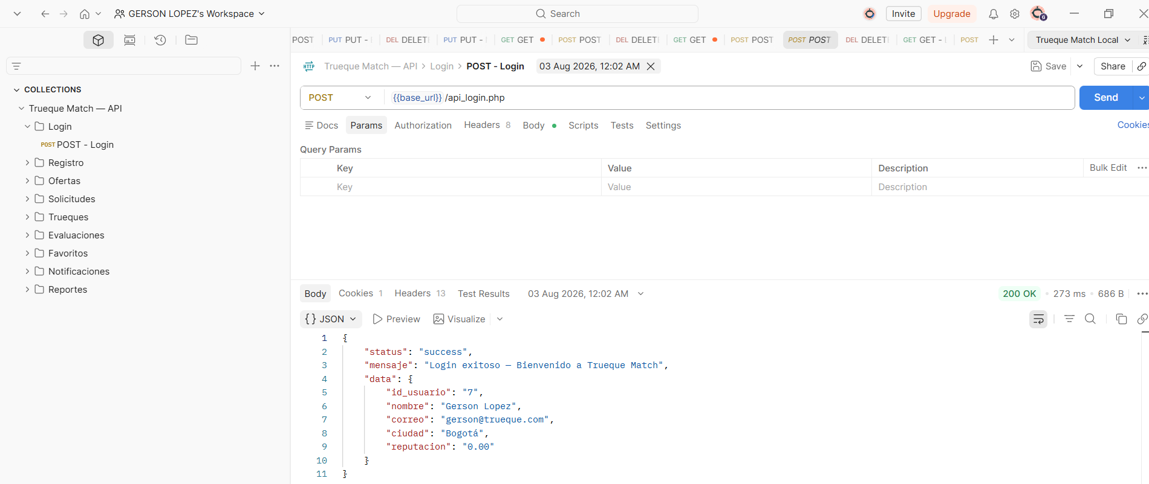

CASO DE PRUEBA 02: api_registro.php
Nombre del proyecto | Trueque Match, App web y móvil de intercambio sin dinero
Nombre del caso de prueba | CP-02: Registro de usuario nuevo (api_registro.php)
Fecha de revisión | 17/08/2026
Descripción del caso de prueba | Verificar que la API crea un usuario nuevo válido (nombre, correo, clave_acceso, ciudad) mediante POST, cifrando la contraseña con password_hash(), y que rechaza correos duplicados.
Numero del caso | 02
Salida esperada | La petición responde status: success con el id del nuevo usuario generado. Si el correo ya existe, responde error y no crea el registro duplicado.
Salida Obtenida | Se obtuvo el resultado esperado: se creó un usuario de prueba nuevo con id generado correctamente, y el reintento con el mismo correo fue rechazado por duplicado.
Resultado | Aprobado
Seguimiento | N/A
Evidencia | 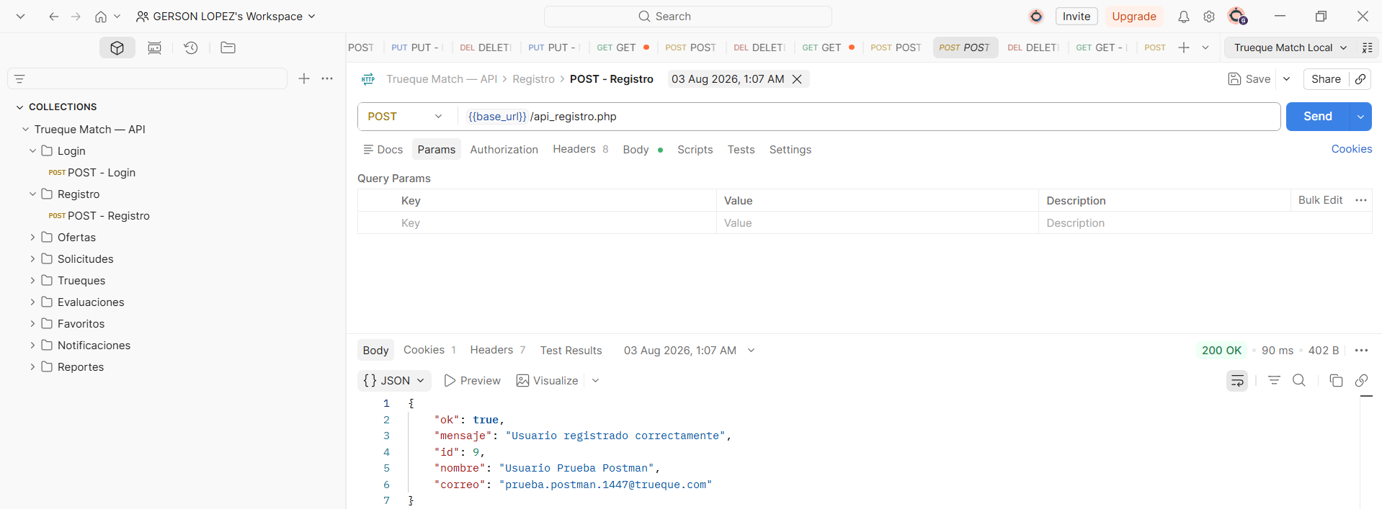 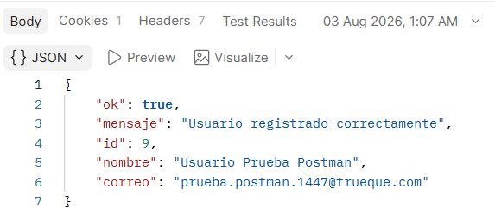 [Pegar aquí pantallazo de Postman con el JSON de resultado — api_registro.php]

CASO DE PRUEBA 03: api_ofertas.php
Nombre del proyecto | Trueque Match, App web y móvil de intercambio sin dinero
Nombre del caso de prueba | CP-03: CRUD de ofertas (api_ofertas.php)
Fecha de revisión | 17/08/2026
Descripción del caso de prueba | Verificar el ciclo completo GET/POST/PUT/DELETE de ofertas de intercambio, incluyendo validación de categoría (ENUM) y comportamiento ante id_oferta inexistente.
Numero del caso | 03
Salida esperada | Los 4 métodos responden status: success sobre una misma oferta de prueba (ciclo completo). El PUT rechaza categorías no válidas.
Salida Obtenida | Los 4 métodos respondieron correctamente sobre la oferta de prueba id 44. Sin embargo, se detectó que el método POST no valida ni escapa el campo categoria antes del INSERT (a diferencia del PUT), generando un error real de MySQL ("Data truncated for column categoria").
Resultado | Aprobado con observación
Seguimiento | HALLAZGO DE SEGURIDAD PENDIENTE: el POST no valida/escapa el campo categoria, riesgo de inyección SQL. Corregir antes de la entrega final.
Evidencia | 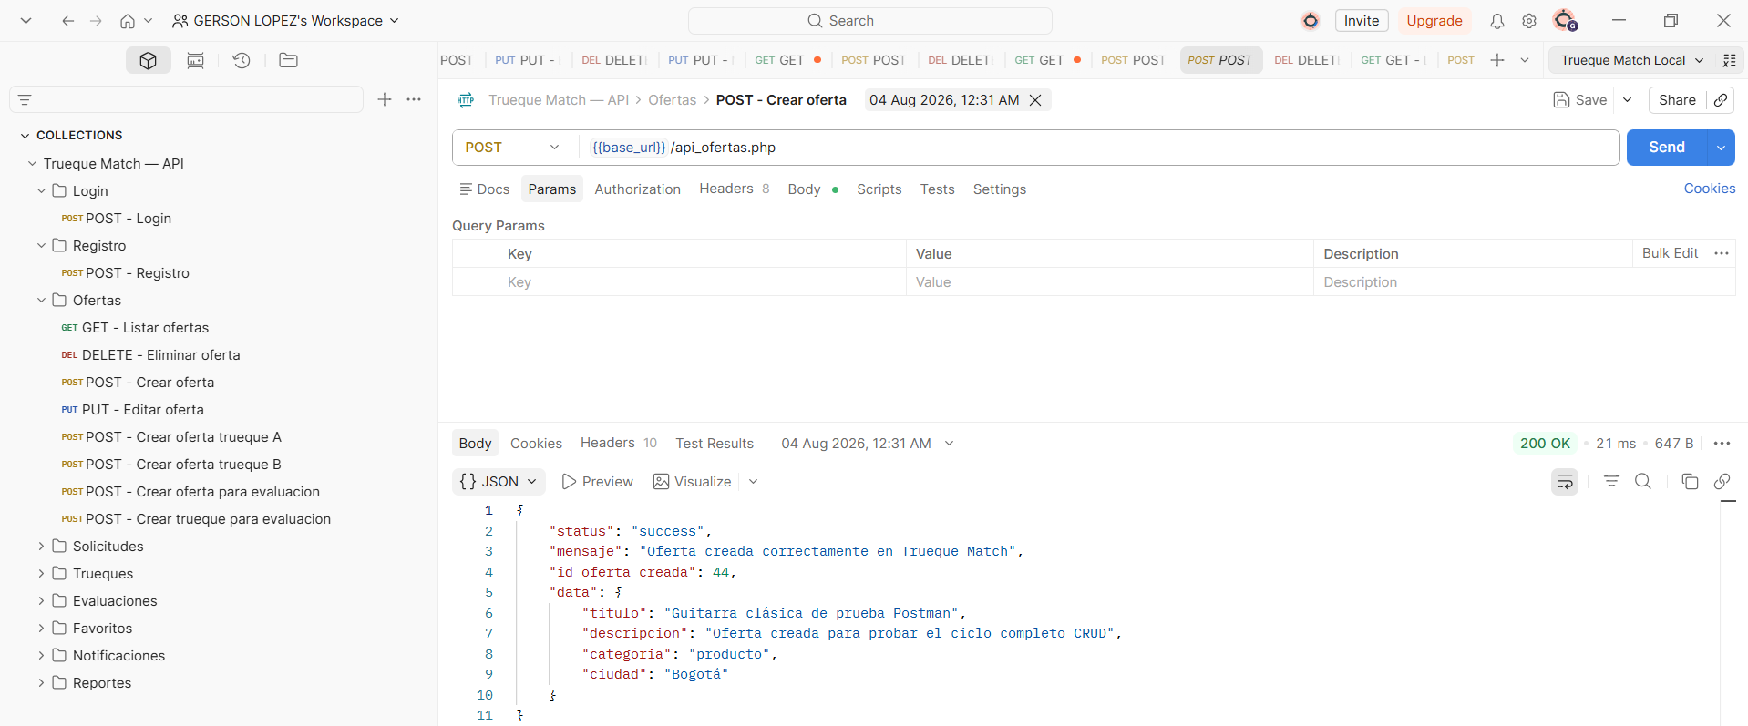 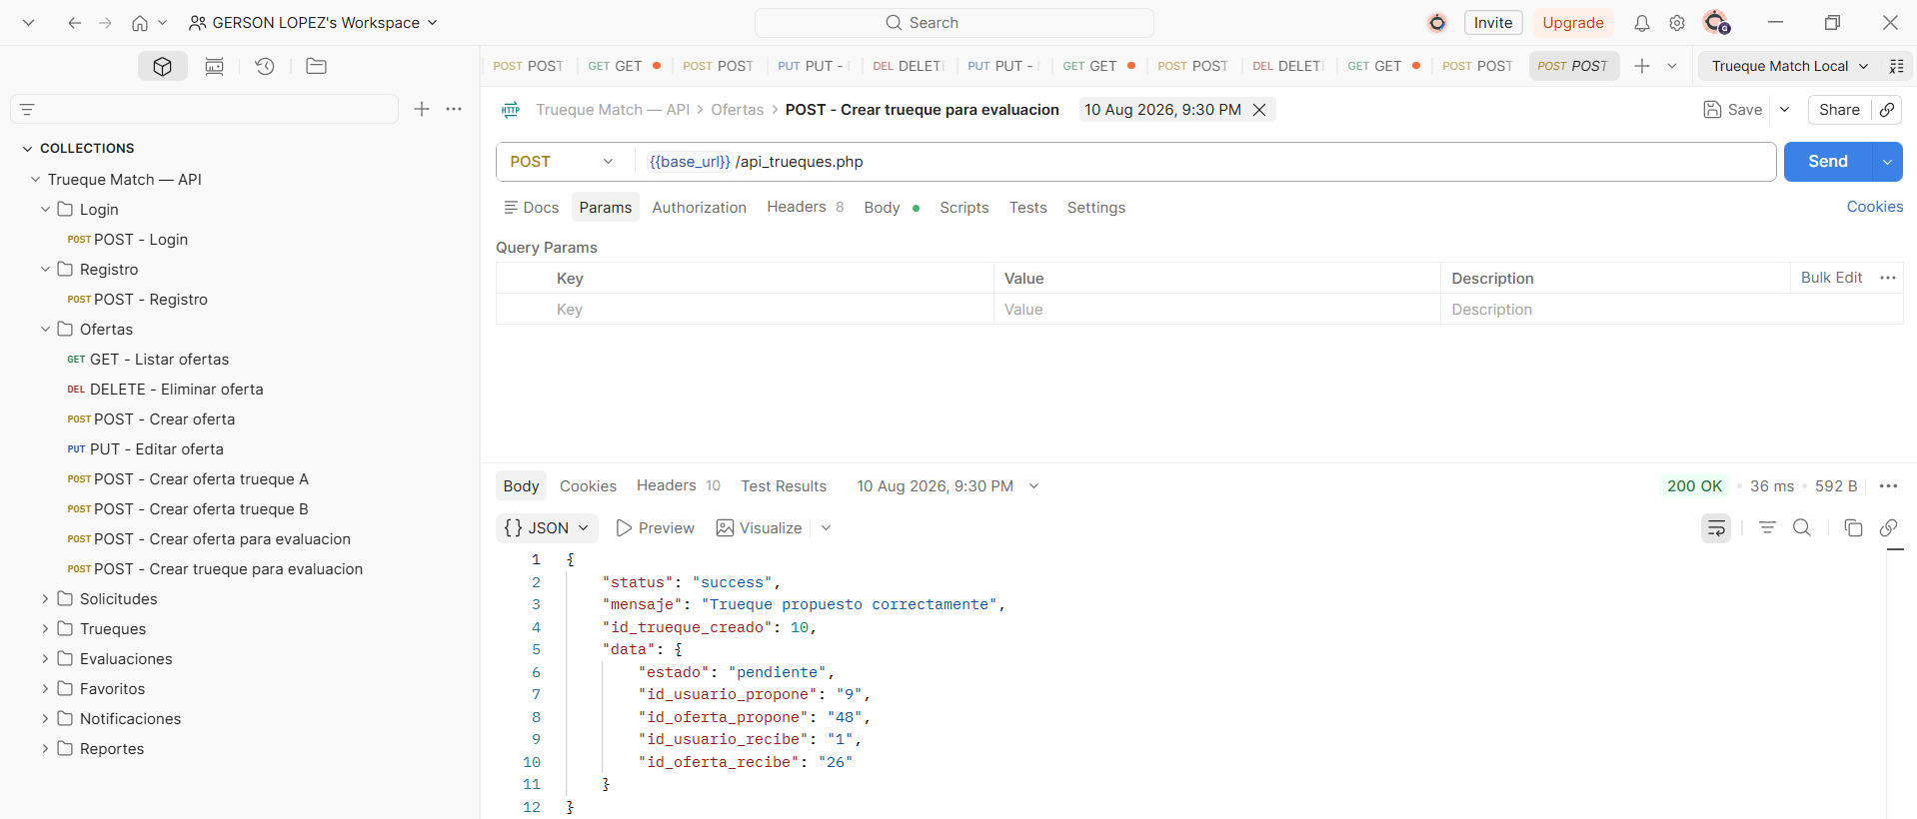 [Pegar aquí pantallazo de Postman con el JSON de resultado — api_ofertas.php]

CASO DE PRUEBA 04: api_solicitudes.php
Nombre del proyecto | Trueque Match, App web y móvil de intercambio sin dinero
Nombre del caso de prueba | CP-04: CRUD de solicitudes (api_solicitudes.php)
Fecha de revisión | 17/08/2026
Descripción del caso de prueba | Verificar el ciclo completo de solicitudes de contacto previo entre dos usuarios sobre una oferta (creación, consulta, respuesta aceptada/rechazada, eliminación).
Numero del caso | 04
Salida esperada | Ciclo completo (GET/POST/PUT/DELETE) ejecutado sin errores, con la solicitud pasando correctamente de estado pendiente a aceptada o rechazada.
Salida Obtenida | Se obtuvo el resultado esperado: ciclo completo verificado con la solicitud id 6, entre el usuario 9 y el usuario 1, sobre la oferta 21.
Resultado | Aprobado con observación
Seguimiento | La API funciona correctamente en backend, pero no tiene pantalla asociada en el dashboard web todavía. Mejora futura, no bloqueante.
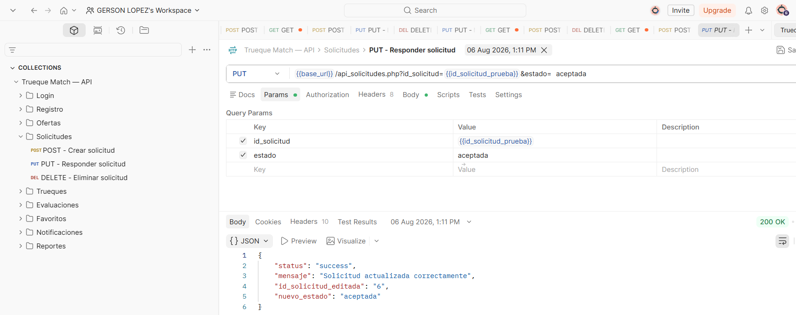 Evidencia | [Pegar aquí pantallazo de Postman con el JSON de resultado — api_solicitudes.php]

CASO DE PRUEBA 05: api_trueques.php
Nombre del proyecto | Trueque Match, App web y móvil de intercambio sin dinero
Nombre del caso de prueba | CP-05: CRUD de trueques y lógica de negocio (api_trueques.php)
Fecha de revisión | 17/08/2026
Descripción del caso de prueba | Verificar la formalización de un trueque entre dos usuarios y el cambio automático de estado de las dos ofertas involucradas (de activa a intercambiada) al completarse.
Numero del caso | 05
Salida esperada | Al completar el trueque, las dos ofertas involucradas deben cambiar automáticamente su estado a intercambiada en la base de datos.
Salida Obtenida | Se confirmó en la base de datos que, al completar el trueque id 9, las ofertas 45 y 46 cambiaron su estado de activa a intercambiada automáticamente.
Resultado | Aprobado con observación
Seguimiento | Al eliminar un trueque ya completado, las ofertas no vuelven a estado activa automáticamente. Es un comportamiento esperado del diseño, se deja documentado para que no se interprete como error.
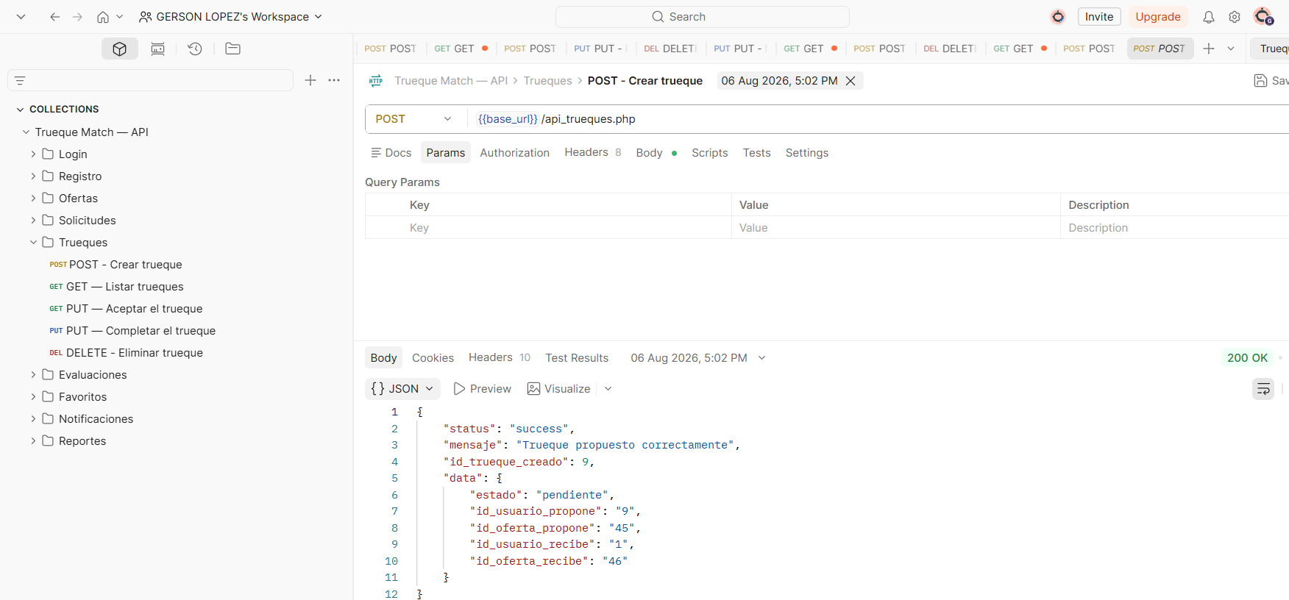 Evidencia | [Pegar aquí pantallazo de Postman con el JSON de resultado — api_trueques.php]

CASO DE PRUEBA 06: api_evaluaciones.php
Nombre del proyecto | Trueque Match, App web y móvil de intercambio sin dinero
Nombre del caso de prueba | CP-06: CRUD de evaluaciones y recálculo de reputación (api_evaluaciones.php)
Fecha de revisión | 17/08/2026
Descripción del caso de prueba | Verificar que crear, editar y borrar una evaluación (1 a 5 estrellas) recalcula correctamente la reputación real del usuario evaluado, cruzando evaluacion con trueque.
Numero del caso | 06
Salida esperada | La reputación del usuario evaluado se recalcula correctamente en los 3 momentos: al crear, editar y borrar una evaluación.
Salida Obtenida | Se verificó el recálculo real en los 3 momentos sobre la reputación de la usuaria Laura Gómez. Se detectó que 4 de las 7 evaluaciones de ejemplo apuntaban a un id_trueque incorrecto, dejando la reputación en 0.00. Se corrigieron las referencias y se confirmó el recálculo correcto (Laura: 0.00 → 3.00).
Resultado | Aprobado con observación
Seguimiento | Hallazgo de DATOS (no de código) ya corregido. Queda pendiente re-verificar en pruebas de regresión.
Evidencia | 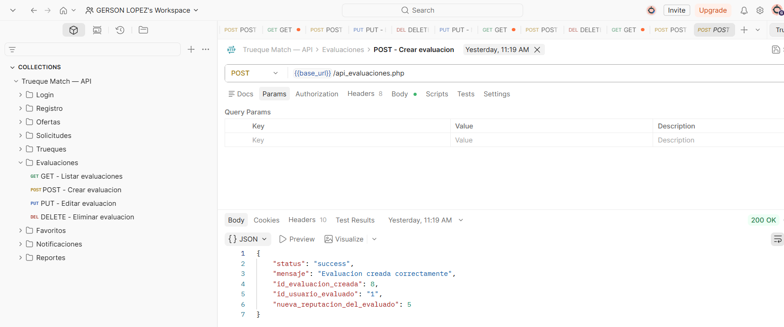 [Pegar aquí pantallazo de Postman con el JSON de resultado — api_evaluaciones.php]

CASO DE PRUEBA 07: api_favoritos.php
Nombre del proyecto | Trueque Match, App web y móvil de intercambio sin dinero
Nombre del caso de prueba | CP-07: Gestión de favoritos (api_favoritos.php)
Fecha de revisión | 17/08/2026
Descripción del caso de prueba | Verificar que un usuario puede guardar y eliminar una oferta como favorita (tabla usuario_oferta), sin dejar registros huérfanos.
Numero del caso | 07
Salida esperada | El ciclo POST (guardar favorito) y DELETE (quitar favorito) debe completarse sin dejar registros huérfanos en la tabla usuario_oferta.
Salida Obtenida | Se obtuvo el resultado esperado: ciclo completo verificado con el usuario 9 y la oferta 21 (Curso de guitarra), sin dejar registros huérfanos.
Resultado | Aprobado
Seguimiento | N/A
Evidencia | 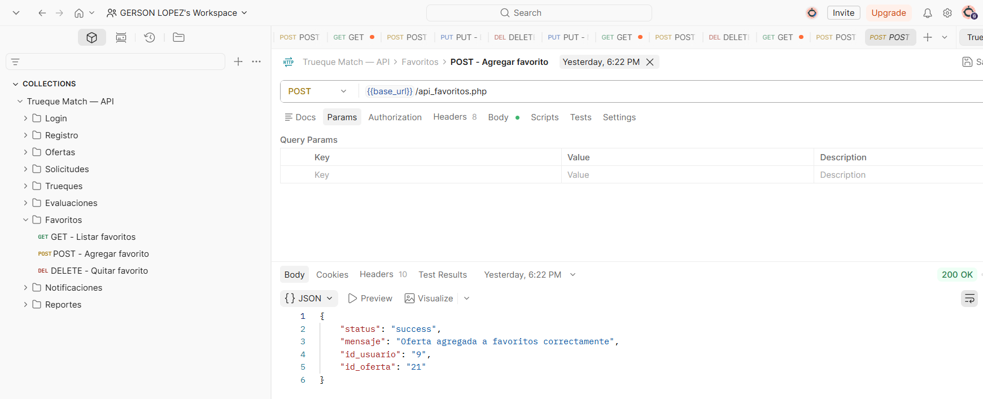 [Pegar aquí pantallazo de Postman con el JSON de resultado — api_favoritos.php]

CASO DE PRUEBA 08: api_notificaciones.php
Nombre del proyecto | Trueque Match, App web y móvil de intercambio sin dinero
Nombre del caso de prueba | CP-08: CRUD de notificaciones (api_notificaciones.php)
Fecha de revisión | 17/08/2026
Descripción del caso de prueba | Verificar el ciclo completo de notificaciones del sistema (crear, listar, marcar como leída, eliminar), validando que el campo tipo respete el ENUM exacto.
Numero del caso | 08
Salida esperada | Ciclo completo ejecutado sin errores, y el campo tipo solo debe aceptar los 4 valores del ENUM (info, alerta, sistema, trueque) en minúscula exacta.
Salida Obtenida | Se obtuvo el resultado esperado: ciclo completo probado sin errores sobre la notificación id 7, incluyendo el marcado como leída y la eliminación.
Resultado | Aprobado
Seguimiento | N/A
Evidencia | 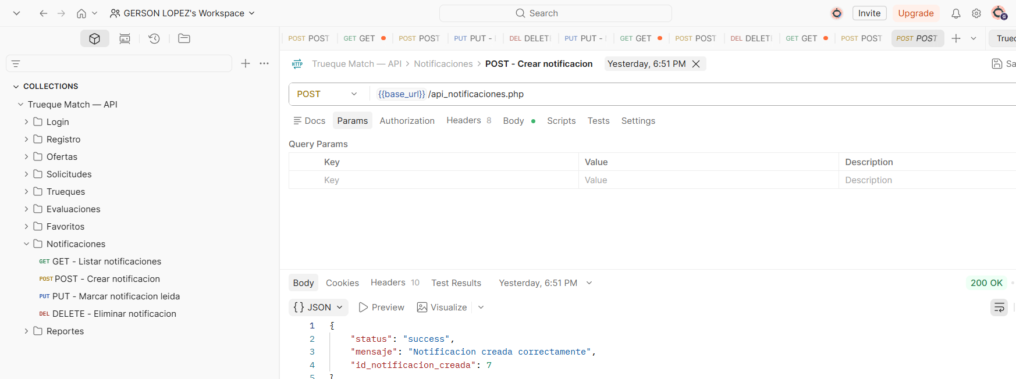 [Pegar aquí pantallazo de Postman con el JSON de resultado — api_notificaciones.php]

CASO DE PRUEBA 09: api_reportes.php
Nombre del proyecto | Trueque Match, App web y móvil de intercambio sin dinero
Nombre del caso de prueba | CP-09: CRUD de reportes y denuncias (api_reportes.php)
Fecha de revisión | 17/08/2026
Descripción del caso de prueba | Verificar el ciclo completo de reportes/denuncias entre usuarios, incluyendo que el cambio de estado a resuelto registre automáticamente la fecha_resolucion.
Numero del caso | 09
Salida esperada | Al cambiar el estado del reporte a resuelto vía PUT, el sistema debe registrar automáticamente la fecha_resolucion; en cualquier otro estado no debe modificarla.
Salida Obtenida | Ciclo completo probado sobre el reporte id 5. Se detectó que el reporte de ejemplo id 1 tenía estado resuelto con fecha_resolucion en null. Se corrigió reenviando el estado vía API y se confirmó con un GET fresco que el estado y la fecha quedaron correctos.
Resultado | Aprobado con observación
Seguimiento | Hallazgo de DATOS (no de código) ya corregido. Queda pendiente re-verificar en pruebas de regresión.
Evidencia | 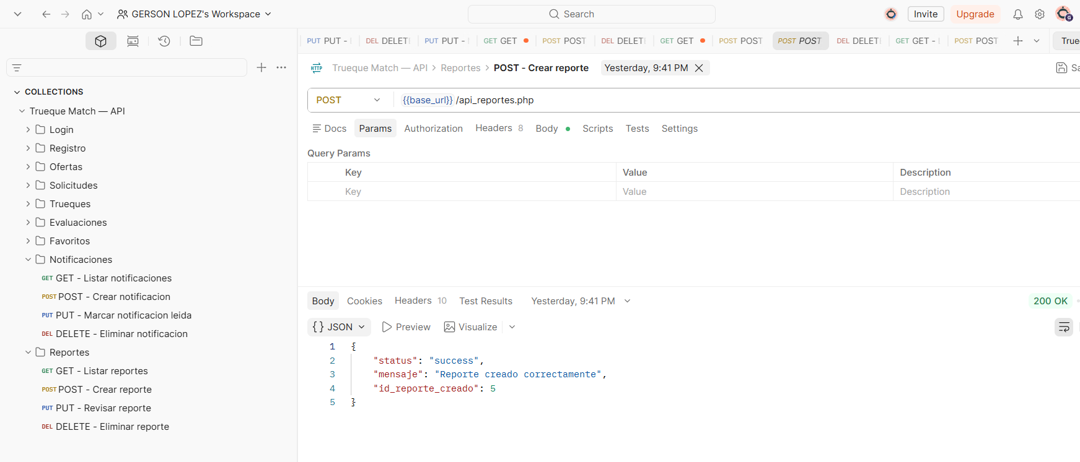 [Pegar aquí pantallazo de Postman con el JSON de resultado — api_reportes.php]

